Sheet1
輸出計画書

※ご提出いただいた情報は適切に管理し、又、当該審査以外の目的には利用いたしません。

JFS規格取得モデル事業者への申請にあたり、今後の輸出計画についてご記入をお願い致します。

１．輸出目的

２．輸出計画
輸出年月 | 輸出地域 | 輸出国 | 輸出品目 | 輸出重点品目 （下記参照）
2021-12-01 | アジア | 中国 | 菓子 | 該当する | ←記入例

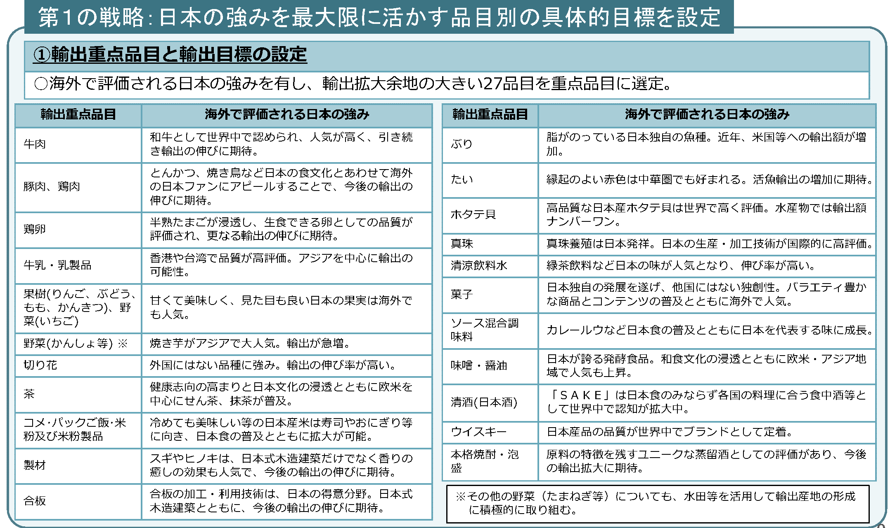
 | アジア |  |  | 該当する
 | 北米 |  |  | 該当しない
 | 中南米
 | オセアニア
 | 欧州
 | ロシア
 | 中東
 | アフリカ

※引用：農林水産省資料

